Sheet1
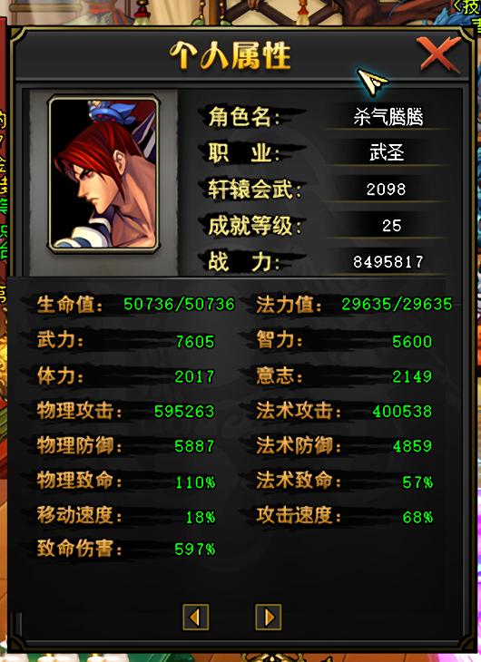
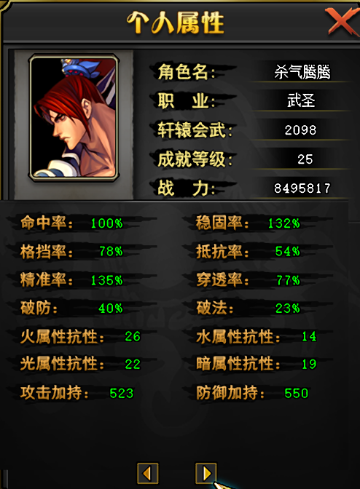
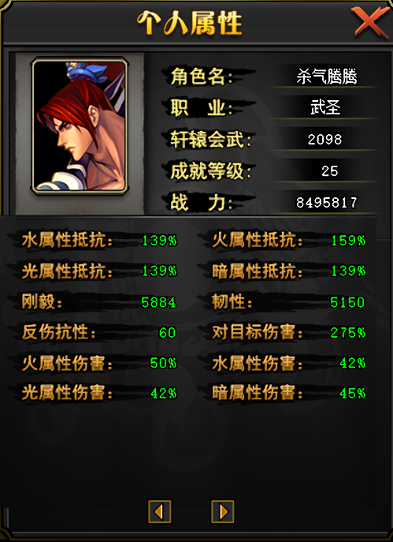

无属性状态

熔炼版本反馈
id | 描述 | 截图 |  |  |  | 修改方式 | 备注
1 | 增加熔炼装备右键可穿戴功能 | 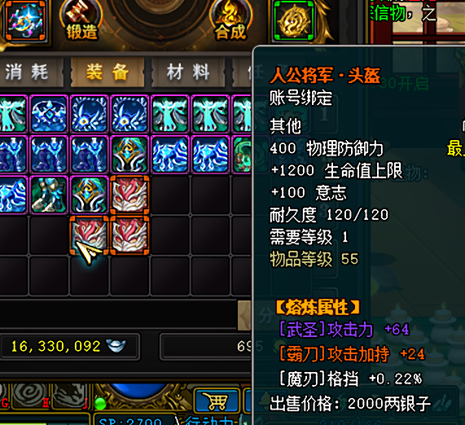 |  | 程序实现
2 | 提示修改 穿戴后该装备将不能被其他角色穿戴和熔炼 | 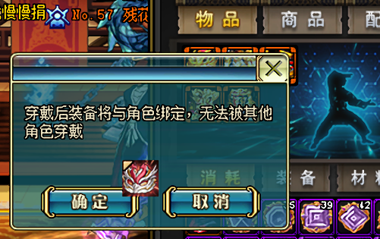 |  | 程序实现 | 策划配合 | 添加提示
3 | 穿戴其他角色专属装备时提示：不能穿戴其他角色专属装备 | 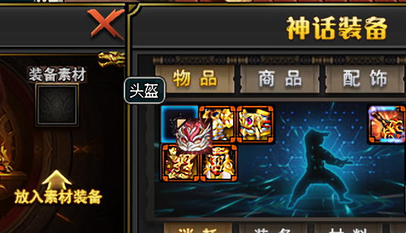 |  | 程序实现 | 策划配合 | 添加提示 | 5846
4 | 已穿戴的熔炼装备增加右键脱下功能 | 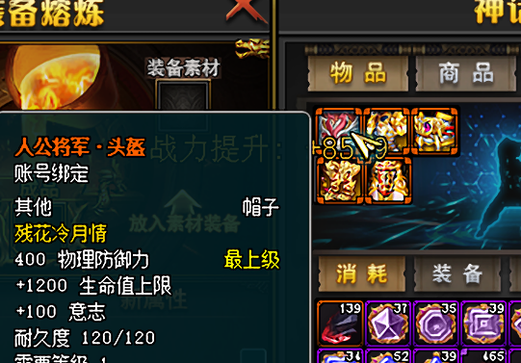 |  | 程序实现
5 | 在原始装备格子或素材装备格子放入其他角色穿戴过的专属装备时 提示修改：无法放入其他角色专属装备 | 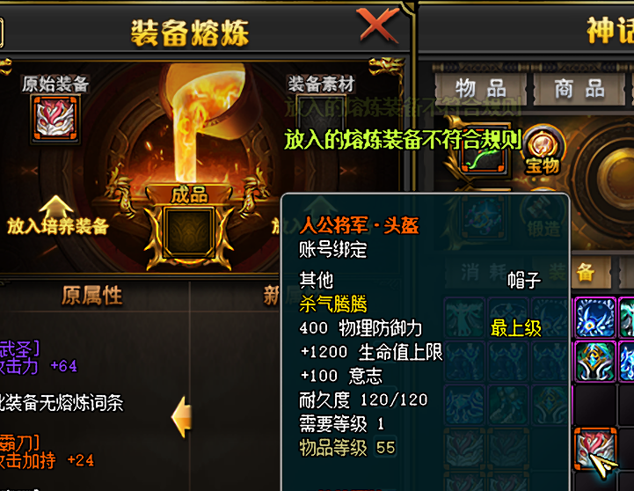 |  | 程序实现 | 策划配合 | 添加提示 | 5847
6 | 原始装备为非专属装备时，放入专属装备当素材则提示： 专属装备不能作为非专属装备的素材 | 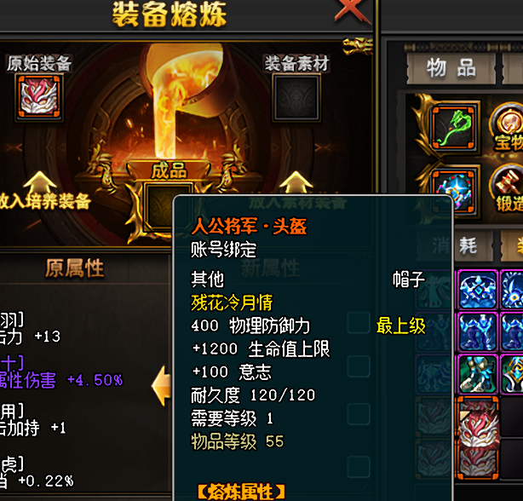 |  | 程序实现 | 策划配合 | 添加提示 | 5848
7 | 熔炼装备分解产出物品没有记录log 查一下表该道具是否 记录需求字段没填 |  |  | 程序实现
8 | 道具类型 改成三圣山背包里的账号绑定 | 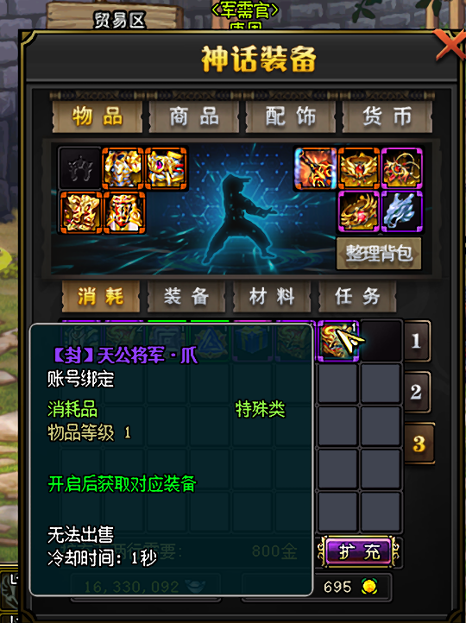 |  | 策划实现 |  | 新做一套道具 注意修改Action和Change表
9 | 移除第一章掉落的蓝白装备 不在掉落 能删炼狱就删炼狱 删不了就都不掉也可以 | 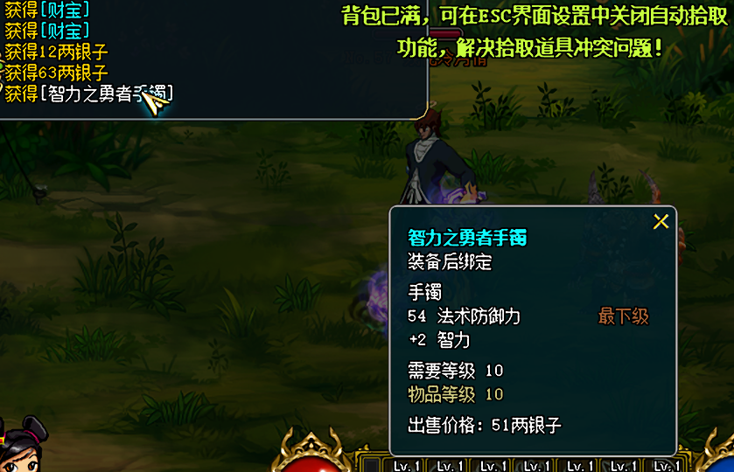 |  | 策划实现 |  | 暂时不好改
10 | 套装属性没加 描述没加 | 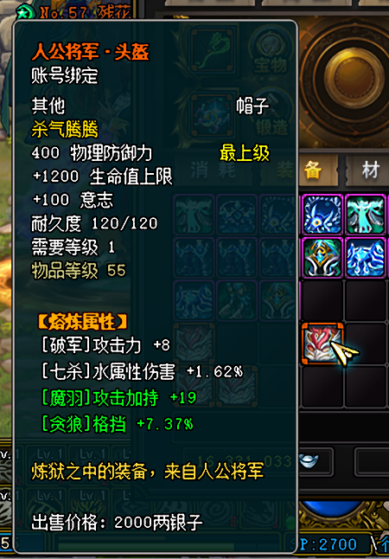 |  | 策划实现 |  | 沟通一下再改
11 | 调整熔炼属性颜色显示规则 | 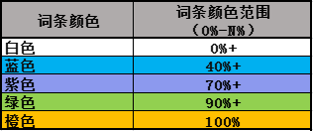 |  | 程序实现
12 | 继承功能 改成输入框 并修改提示文字： 使用继承功能后将原装备的强化等级或印记以及对应等级的强化充能将转移至被下方的装备，原装备将被摧毁且无法找回，请问确认要继承并摧毁原装备吗？ 输入：立即继承并摧毁原装备 继承后原装备的强化等级印记及强化充能将转移至新装备，原装备将被摧毁且不可找回，确认继承吗？ | 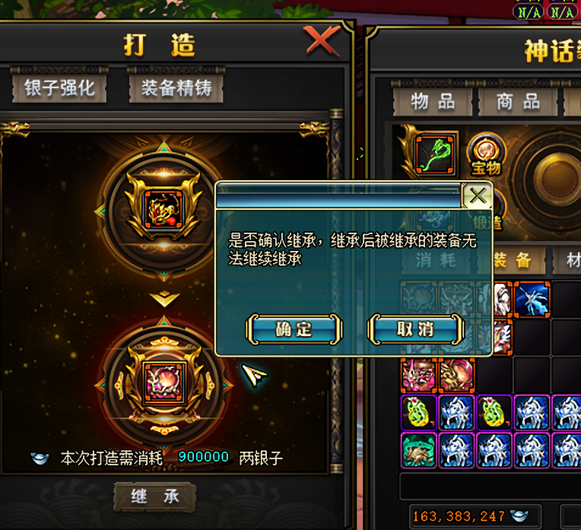 | 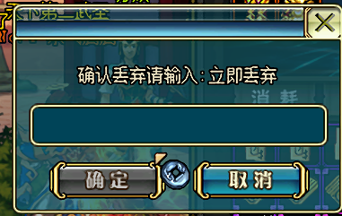
13 | 熔炼装备上 加tips说明 可在张士平处进行熔炼属性替换
14 | 非本角色专属装备放入继承时提示：非本角色专属熔炼装备无法继承 | 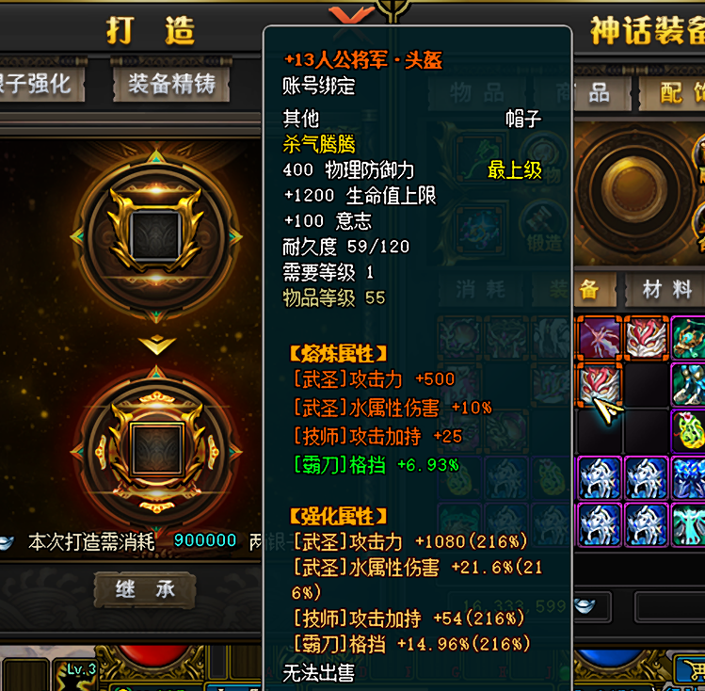
15
16
17
18
19
20
21
22
23
24
25
26
27
28
29
30
31
32

